数据分析图表
数据分析图表
显示步骤: 12, 13, 14

查询命令数据表格

数据系列 | 数据点1 | 数据点2 | 数据点3 | 数据点4 | 数据点5 | 数据点6 | 数据点7 | 数据点8 | 数据点9 | 数据点10 | 数据点11
步骤12-循环1(FETCh:NR:BLER:DL:RESult) | 0 | 67 | 67 | 0 | 0 | 56883 | 56883 | 0 | 0 | 166.97 | 166.97
步骤12-循环2(FETCh:NR:BLER:DL:RESult) | 0 | 67 | 67 | 0 | 0 | 56883 | 56883 | 0 | 0 | 169.8 | 169.8
步骤12-循环3(FETCh:NR:BLER:DL:RESult) | 0 | 67 | 67 | 0 | 0 | 56883 | 56883 | 0 | 0 | 169.8 | 169.8
步骤12-循环4(FETCh:NR:BLER:DL:RESult) | 0 | 67 | 67 | 0 | 0 | 56883 | 56883 | 0 | 0 | 166.97 | 166.97
步骤12-循环5(FETCh:NR:BLER:DL:RESult) | 0 | 67 | 67 | 0 | 0 | 56883 | 56883 | 0 | 0 | 169.8 | 169.8
步骤13-循环1(FETCh:NR:BLER:UL:RESult) | 0 | 67 | 67 | 0 | 0 | 70752 | 70752 | 0 | 0 | 211.2 | 211.2
步骤13-循环2(FETCh:NR:BLER:UL:RESult) | 0 | 67 | 67 | 0 | 0 | 70752 | 70752 | 0 | 0 | 211.2 | 211.2
步骤13-循环3(FETCh:NR:BLER:UL:RESult) | 0 | 67 | 67 | 0 | 0 | 70752 | 70752 | 0 | 0 | 211.2 | 211.2
步骤13-循环4(FETCh:NR:BLER:UL:RESult) | 0 | 67 | 67 | 0 | 0 | 70752 | 70752 | 0 | 0 | 211.2 | 211.2
步骤13-循环5(FETCh:NR:BLER:UL:RESult) | 0 | 67 | 67 | 0 | 0 | 70752 | 70752 | 0 | 0 | 211.2 | 211.2
步骤14-循环1(FETCh:NR:MEValuation:TXP:AVG) | 0 | 13.357
步骤14-循环2(FETCh:NR:MEValuation:TXP:AVG) | 0 | 13.365
步骤14-循环3(FETCh:NR:MEValuation:TXP:AVG) | 0 | 13.348
步骤14-循环4(FETCh:NR:MEValuation:TXP:AVG) | 0 | 13.356
步骤14-循环5(FETCh:NR:MEValuation:TXP:AVG) | 0 | 13.356

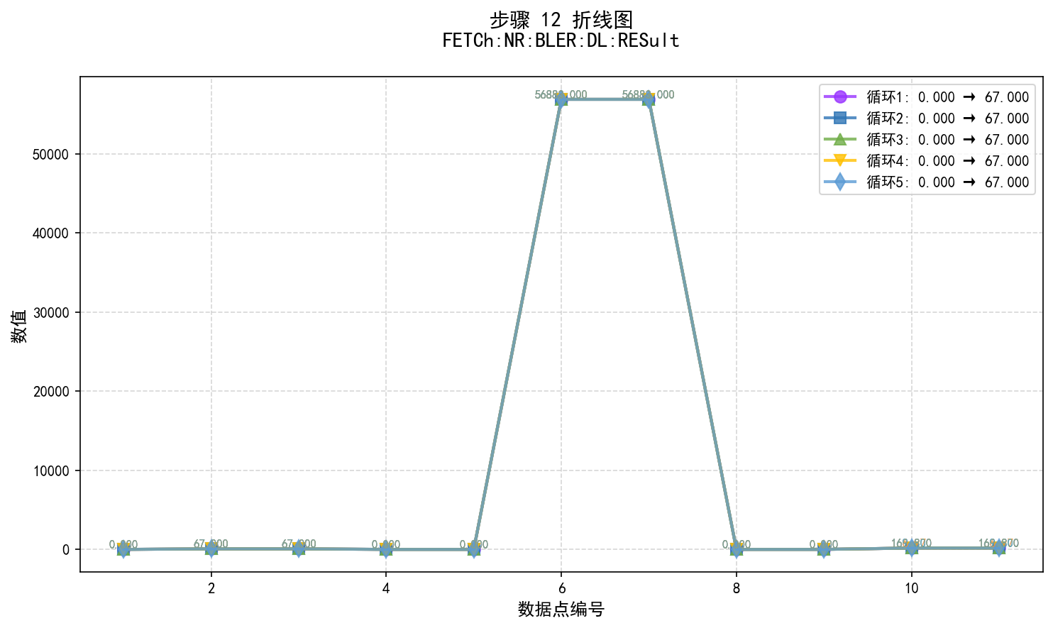

步骤12数据说明:
• 图表类型: 折线图 (使用matplotlib生成)
• 数据系列: 5 个循环
• 步骤内容: FETCh:NR:BLER:DL:RESult

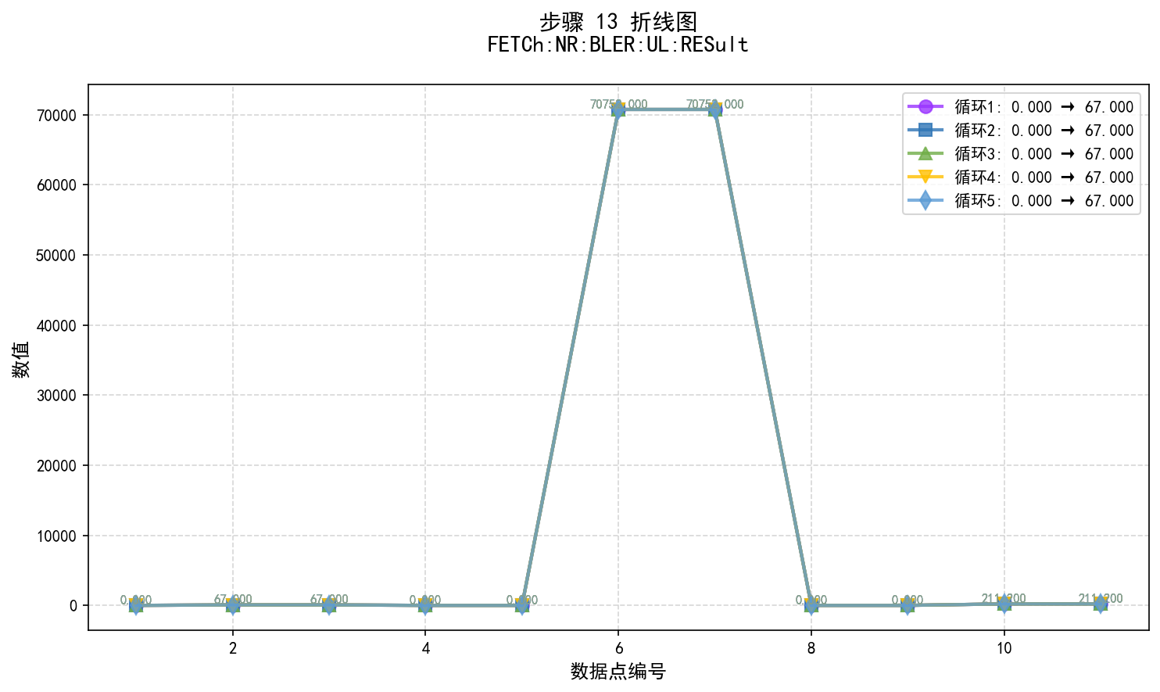

步骤13数据说明:
• 图表类型: 折线图 (使用matplotlib生成)
• 数据系列: 5 个循环
• 步骤内容: FETCh:NR:BLER:UL:RESult

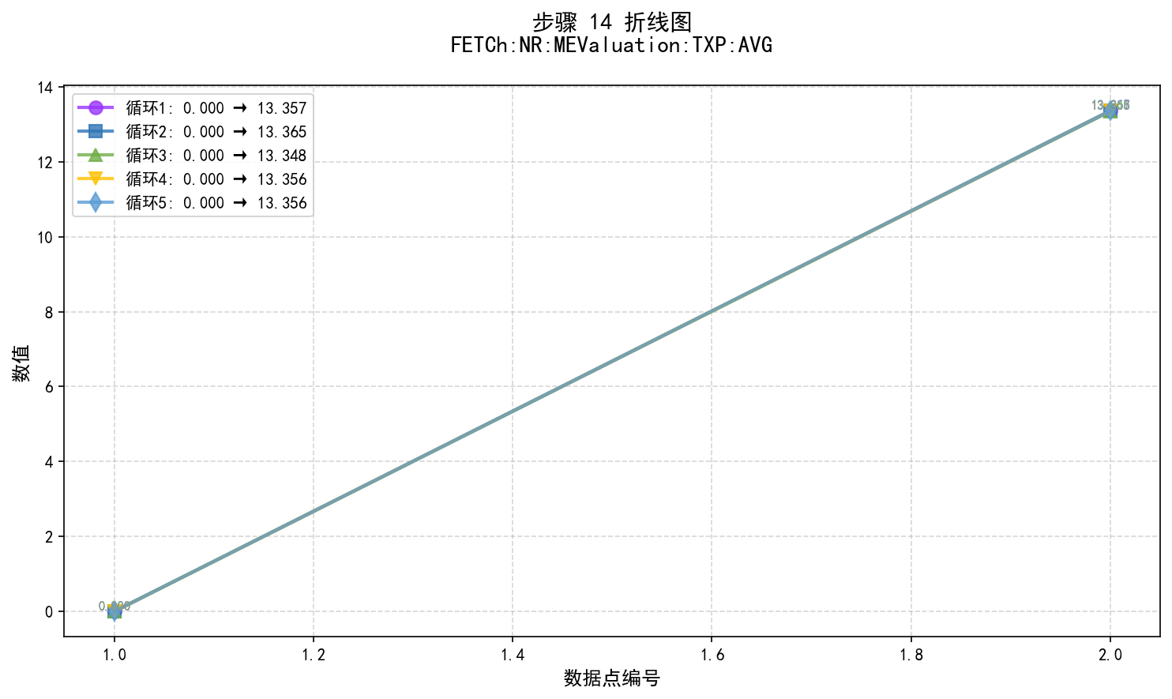

步骤14数据说明:
• 图表类型: 折线图 (使用matplotlib生成)
• 数据系列: 5 个循环
• 步骤内容: FETCh:NR:MEValuation:TXP:AVG

